表紙・初期設定
全農杯２０２６年全日本卓球選手権卓球大会（ホ－プス・カブ・バンビの部）千葉県予選会
参加申込書
チーム名： |  |  |  | 申込責任者：
チームコード（８桁）： |  |  |  | 責任者ＩＤ（10桁）：
住 所： 〒
電 話：
 | 参加人数 |  | 0 | 人 | × | 1,500 | ＝ | 0 | 円
 |  | ※ | 作業シートは加工しないでください。
 |  | ※ | 参加しない種目のシートは削除せずにExcelのまま送信してください。
 |  |  | ※記入について※
 |  |  | 本シートに画像①の情報を入力すると各種目のシートに情報が反映されます
 |  |  | したがって各シートに【0】と記載されているところには情報の入力は不要です。

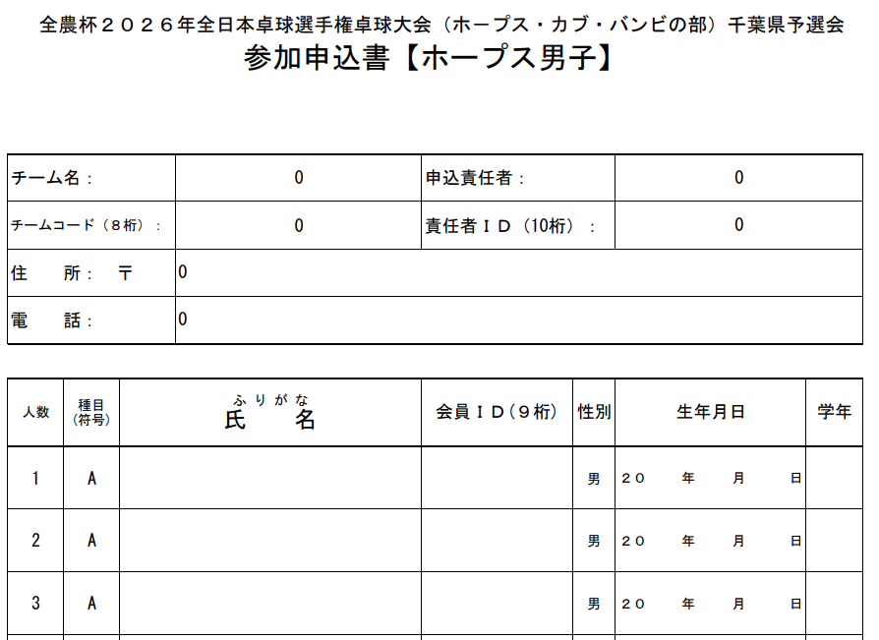
 | 本シート（表紙・初期設定）のみご入力ください。 |  |  | 画像②
 | 画像①

 |  |  | こちらは入力不要です。

 |  |  |  |  | こちらより入力を 種目別にお願いいたします。

